UI验收
模块 | 描述 | UI样例 | 预期结果 | 验证结果(请附上收银系统UI截图) | 改进建议
收款方式入口 | 收款方式选择界面中，仅保留一个移动支付按钮，按钮对应的文字显示建议为”收钱吧”或“移动支付”。收钱吧支付网关会自动区分支付源，无需收银员选择某种支付方式，所以我们推荐在支付方式界面仅设置一个”收钱吧"或“移动支付”按钮即可。 | 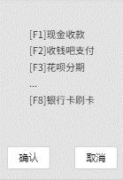 | 前述内容均有体现。 | (请附上收银系统UI截图)
付款码采集界面 | 付款码采集界面应该显示： 1.收银系统订单编号 2.应付金额 3.条码输入框 4.扫码提示信息 5.确认功能 6..取消功能 注意：付款码输入框的长度与类型不做限制。 | 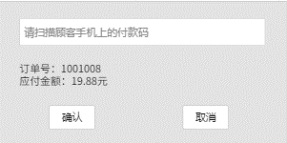 | 付款码采集界面包含： - 收银系统订单号 - 应付金额 - 条码输入框 - 扫码提示语为"请使用扫码设备扫描顾客付款码" - 确认按钮可以进入支付处理界面 - 取消按钮可以关闭付款码采集界面。 | (请附上收银系统UI截图)
交易处理中 | 交易处理中界面应该显示： 1.提示信息 2.等待进度信息 注意：不允许收银员操作界面其他功能。 |  | 交易处理中界面包含前述内容，相应提示信息可为： - "请提醒顾客确认支付" - "请提醒顾客输入支付密码”" - "交易正在处理中" 处理过程中无法重复扫码提交支付或者关闭界面。 | (请附上收银系统UI截图)
交易成功 | 交易成功界面应该显示： 1.提示交易状态信息 2.收款方式 3.交易金额 | 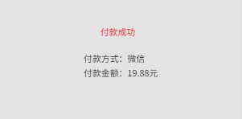 | 交易成功界面包含前述内容，提示信息内容可为"收款成功"。 | (请附上收银系统UI截图)
交易失败 | 交易失败界面应该显示： 1.提示交易状态信息 2.错误码 3.错误描述 4.收银系统订单编号 5.交易金额 | 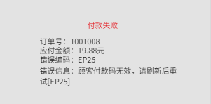 | 交易失败界面包含前述内容，提示信息内容可为"收款失败"错误码为收钱吧接口返回的error_code，错误描述为收钱吧接口返回的error_message。 | (请附上收银系统UI截图)
交易状态未确认 | 在轮询结束并且交易状态未知的情况下，收银界面应显示： 1.提示描述 2.手工查询按钮 | 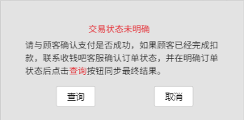 | 交易状态未确认界面包含前述内容，提示信息内容可为"交易状态未明确，请与顾客确认支付是否成功，如果顾客已经完成扣款，联系客服确认订单状态，并在明确订单状态后点击查询按钮同步最终结果"；手工查询按钮文案可为"请点击，可再次确认订单状态"。 | (请附上收银系统UI截图)
交易记录 | 收银系统上使用收钱吧通道完成收款的订单详情中，需要体现： 1.收钱吧订单号 2.具体支付方式，例如：支付宝或微信 3.订单金额 4.交易时间 | 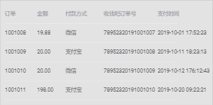 | 前述内容均有体现。 | (请附上收银系统UI截图)
收银小票 | 收银小票应包含： 1.移动支付具体的支付方式(微信/支付宝) 2.支付金额 3.收钱吧订单号 | 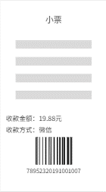 | 前述内容均有打印。 | (请附上小票图片)
花呗分期入口(可选，有接入收钱吧花呗分期支付能力的，可参考此项) | 收款方式需要单独添加"花呗分期"入口，在选择分期后进入分期数选择界面，收银界面需要有： 1.分期数选项功能 2.订单金额 3.手续费 4.承担手续费一方单选框，其中下拉框可以支持系统后台配置分期数与设定手续费 最后再进入到扫码界面。 | 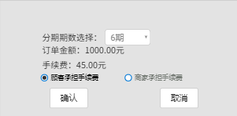 | 前述内容均有体现。 | (请附上收银系统UI截图)
移动支付离线结算 | 移动支付离线结算界面应该显示： 1.支付方式选项功能 2.订单金额 3.收钱吧订单号输入框 | 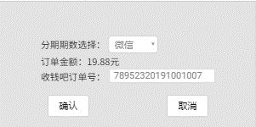 | 前述内容均有体现。 | (请附上收银系统UI截图)

